Spanningsval
NAZICHT SPANNINGSVAL PV-INSTALLATIES: 3N400V-net

 | Spanningsval binneninstallatie | Limiet binneninstallatie
0 | 0.00% | 1.00%
0 | 0.00% | 1.00%
0 | 0.00% | 1.00%
 | Spanningsval aansluitkabel | Limiet aansluitkabel
0 | 0.00% | 1.00%
0 | 0.00% | 1.00%

Omvormers PV-installatie |  |  |  |  | Verdeelbord (optioneel) |  |  | Hoofdbord |  |  | Distributie aansluiting
Driefasig | Monofasig

 |  |  |  | L1 |  | L1 |  |  | L1

 | 0.0 kVA
 |  |  |  | L2 |  | L2 |  |  | L2

 |  | 0.0 kVA
 |  |  |  | L3 |  | L3 |  |  | L3

 |  |  | 0.0 kVA
0.0 kVA
 |  |  |  | N |  | N |  |  | N

 |  |  |  | 0 m |  | 0 m |  |  | 0 m

 |  |  |  |  |  |  | Spanningsval binneninstallatie = | 0.00% / 1,00% |  | Spanningsval aansluitkabel = | 0.00% / 1,00%

Handleiding
HANDLEIDING

Deze rekentool is ontwikkeld om de spanningsval te controleren van een PV-installatie. De installatie kan zowel bestaan uit driefasige als monofasige omvormers. Bij monofasige omvormers is het mogelijk dat het vermogen ongelijkmatig verdeeld wordt over de drie fasen. Hierdoor wordt de maximale spanningsval groter dan we zouden verwachten. De spanningsval mag maximaal 1% bedragen over de binneninstallatie en 1% over de aansluitkabel.

Stap 1 | Definiëren van de omvormers
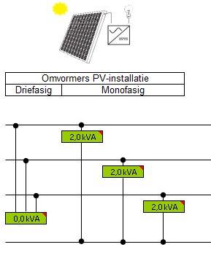
 |  | Indien de omvormers driefasig zijn, zal het vermogen van elke omvormer opgeteld en ingevuld worden in het groene veld onder de vermelding "driefasig". Bij monofasige omvormers, moet het vermogen van elke fase afzonderlijk opgeteld en ingevuld worden in het veld dat bij de fase hoort. Een combinatie van driefasige en monofasige omvormers is mogelijk. Het gevraagde vermogen is het maximale AC vermogen dat de omvormers kunnen leveren.

 |  | Voorbeeld:
 |  | In het voorbeeld zijn drie monofasige omvormers gedefinieerd met elk een totaal vermogen van 2kVA. Voor elke fase kunnen dit dus 2 monofasige omvormers zijn van elk 1kVA.

 |  |  |  | 1kVA | 1kVA

Stap 1 | Definiëren van de omvormers

 |  |  | Opmerking:
 |  |  | Als het vermogen niet gelijk verdeeld kan worden over de drie fasen, is de keuze van de aangesloten fase zeer belangrijk. De grootste injectie moet op de fase met de grootste belasting worden aangesloten. Op fase 1 injecteren en op fase 2 verbruiken is af te raden aangezien de spanningsval dan nog groter wordt. Om dit aan te tonen wordt er een negatief vermogen ingevuld voor het verbruik.

Injectie

Verbruik

Stap 2 | Definiëren van de binneninstallatie

In het bovenste groene veld kan het kabeltype gekozen worden. Het linkse gedeelte stelt de kabel voor van de omvormers tot aan het verdeelbord. Onder de gekozen kabel wordt de afstand ingevuld. De kabel tussen het verdeelbord en het hoofdbord wordt in het rechtse gedeelte ingevuld. Indien de omvormers rechtstreeks op het hoofdbord worden aangesloten, is de afstand tussen verdeel- en hoofdbord nul meter. De maximaal resulterende spanningsval over de binneninstallatie wordt onderaan weergegeven.

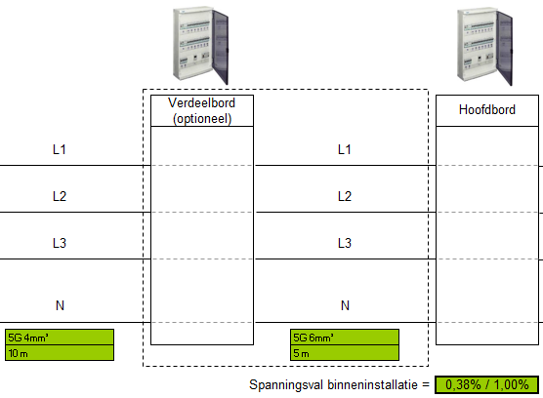

 |  |  |  |  |  | Voorbeeld:
 |  |  |  |  |  | De omvormers zijn op het verdeelbord aangesloten met een 5 draads kabel sectie 4mm². Vanaf hier wordt de verbinding gemaakt met het hoofdbord met een 5 draads kabel sectie 6mm². De maximale spanningsval over het totaal bedraagt 0,38% en valt binnen de limiet van 1%.

Stap 3 | Definiëren van de aansluitkabel
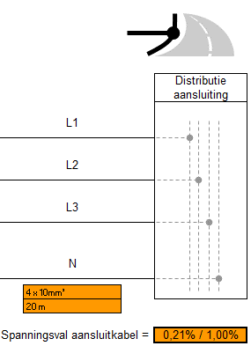
 |  | Hier wordt de kabel gedefinieerd tussen het hoofdbord en het aansluitpunt met het distributienet. Voor een bovengronds distributienet is dit de afstand van de meterkast tot boven aan de paal.

 |  | Voorbeeld:
 |  | De aansluitkabel betreft een 4 draads kabel sectie 10mm² met een lengte van 20m. Over deze aansluitkabel is er een spanningsval van 0,21% en voldoet aan de 1% grens.

Stap 4 | Overzichtsgrafiek raadplegen

Het resultaat van de berekening is weergegeven in een grafiek. De horizontale lijnen stellen de grenswaarden voor. Elke spanningsval moet onder deze grenswaarde blijven.

Voorbeeld:
De installatie uit het voorbeeld bereikt op geen enkele plaats de maximaal toelaatbare waarden van de spanningsval.

